Лист1
id | Название | Описание | Шаги к исполнению | Скриншоты
1 | Кнопка "Отмена" | При нажатии кнопка выключает пограму, а не должна | Добавить несколько элеменитов | 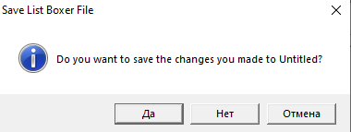
5 | Ошибка сортировки элементов | Неправильная сортировка чисел по убыванию | 1. Добавить в список числа от 1 до 6. 2. Выбрать диапазон "Все". 3. Выбрать тип "Числа". 4. Выбрать сортировку по "убыванию".
2 | Кнопка встановлення | Картинка є конпокою, що збиває з пантилику | 1. Запуск Setup.exe 2. Клік Да 3. Клік ОК 4. Клік ОК | 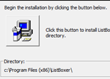
6 | Кнопки Ctrl+X, Ctrl+C, Ctrl+V | Кнопки Ctrl+X, Ctrl+C, Ctrl+V не работают | 1. Нажимаем на выпадающее меню "Edjt". 2. Выбрать опцию. | 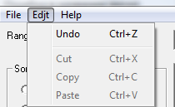
3 | Ошибка при повторной установке | При повторной установке приложение требует установочный диск | 1. Установка через Setup.exe 2. Удаление через "Удаление програм" 3. Повторная установка | 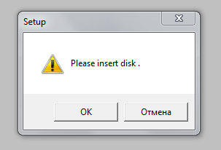
4 | Ошибка в названии меню | Выпадающее меню "Edjt" должно быть "Edit" | 1. Запустить файл ListBoxer.exe
7 | Пустые строки | Можно добавить пустую строку в список | 1. Поле ввода оставляем пустым. 2. Нажимаем кнопку "Добавить в список". 3. Также добавляем числа: 0,1,4,6,7. 3. Выбираем тип "Числа" и "Строки".
8 | Неправильно работает сортировка | Сортировка по возростанию работает некорректно | 1. Добавляем в список числа: 0,1,99,100,101. 2. Выбираем диапазон "0-100". 3. Выбираем тип "Числа". 4. Выбираем сортировку по "Возростанию".
9 | Неправильно работает сортировка | Сортировка по убыванию работает некорректно | 1. Добавляем в список числа: 1000, 2000, 500, 9000. 2. Выбираем диапазон "300-9999". 3. Выбираем тип "Числа". 4. Выбираем сортировку по "Убыванию".
10 | Неправильно работает сортировка | Сортировка по возростанию работает некорректно | 1. Добавляем в список числа: 1000, 2000, 500, 9000. 2. Выбираем диапазон "300-9999". 3. Выбираем тип "Числа". 4. Выбираем сортировку по "Возростанию".
11 | Неправильно работает сортировка | В диапазоне "300-9999" нет числа 300 | 1. Добавляем в список числа: 300, 400, 500, 600. 2. Выбираем диапазон "300-9999". 3. Выбираем тип "Числа". | 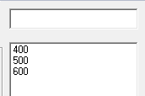
12 | Неправильно работает сортировка | Сортировка строк по убыванию работает некорректно | 1. Добавляем значения в список. 2. Выбираем диапазон "Все". 3. Выбираем тип "Алфавит". 4. Выбираем сортировку по "убыванию". | 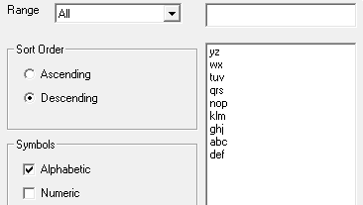
13 | Неправильно работает сортировка | Сортировка строк по убыванию работает некорректно | 1. Добавляем значения в список. 2. Выбираем диапазон "a-m". 3. Выбираем тип "Алфавит". 4. Выбираем сортировку по "убыванию". | 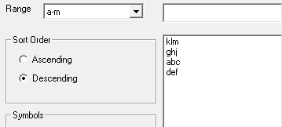
14 | Неправильно работает сортировка | Сортировка строк по убыванию работает некорректно | 1. Добавляем значения в список. 2. Выбираем диапазон "n-z". 3. Выбираем тип "Алфавит". 4. Выбираем сортировку по "убыванию". | 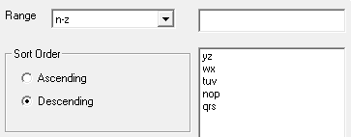
16 | Неправильно работает сортировка | Сортировка по возростанию работает некорректно | 1. Добавляем в список числа: 200,500,1000,5000,9000. 2. Выбираем диапазон "Все". 3. Выбираем тип "Числа". 4. Выбираем сортировку по "возростанию". | 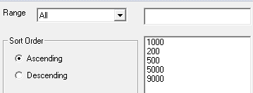
17 | Неправильно работает сортировка | Сортировка по убыванию работает некорректно | 1. Добавляем в список числа: 200,500,1000,5000,9000. 2. Выбираем диапазон "Все". 3. Выбираем тип "Числа". 4. Выбираем сортировку по "убыванию". | 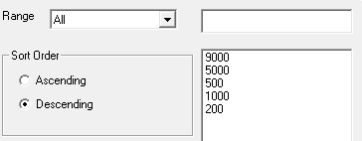
15 | Большое число | Приложение выдает ошибку при вводе числа "99999999" | 1.Выбрать диапазон "Все". 2. Ввести число в поле ввода "99999999". | 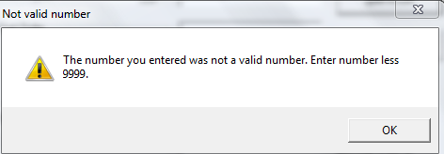
18 | Пустое условие | В выпадающем меню "Диапазон" есть пустое условие | 1. Нажимаем на выпадающее меню "Диапазон". | 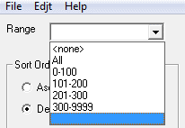
19 | Неправильный язык | При выходе из приложения кнопки окна "Exit" на русском языке, а должны быть на английском | 1. Нажимаем на вкладку "File" в меню. 2. Выбираем пункт "Exit". | 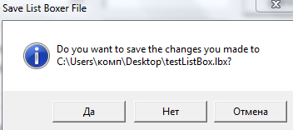
20 | Неправильный выход из приложения | Если закрыть окно выхода, приложение прекратит работу. | 1. Нажимаем на вкладку "File" в меню. 2. Выбираем пункт "Exit". 3. Нажимаем на крестик в правом верхнем углу окна. | 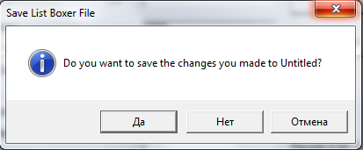
21 | Несколько нулей | В поле ввода можно вводить несколько нулей | 1. Добавляем в список: 00,0000,000000,00000000.
24 | Ошибка добавления значений | Если в поле "Range" выбрать пустое значение то все переменные которые будут добавлены в список не буду отображаться | 1. Выбрать в меню "Range" пустое значение. 2. В поле ввода данных вводим: "aaa", "111" | 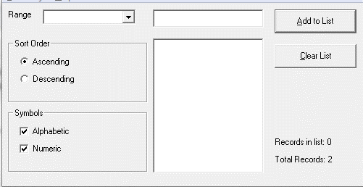
22 | Спецсимвол | Возможность вводить спецсимвол | 1. Добавляем в список: $. | 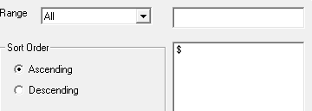
23 | Ошибки с сохранением | Если открыть файла с данными приложение выводит не все данные которые есть в файле. | 1. Добавить в список значения: 100, 200, aaa, bbb. 2. Сохранить файл с именем "test". 3. Открыть файл с именем "test".
24 | Ненужный редирект | Кнопка перенаправляет на страницу с ненужной информацией, также это небезопасно | Нажать кнопку "Help"
25 | Ошибка с добавлением элементов | После очищения списка и использования клавиш Ctrl+Z для их возращения, добавление новых элементов невозможно | Добавить 5 элементов (для примера), очистить список, нажать Ctrl+Z, попробовать добавить элемент | 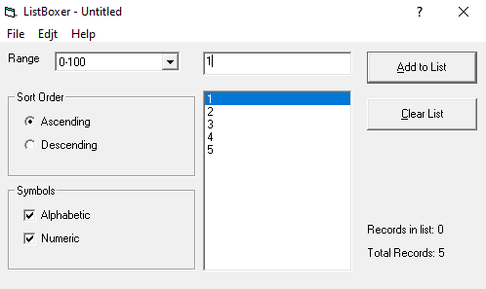
26 | Ошибка с числами | Первая цифра числа не может быть равной нулю | Добвать элемент состоящих с цифир в начале с нульом
27 | Clear list | Кнопка очистки листа работает только после добавления второго эемента | Добавить один элемент к списку | 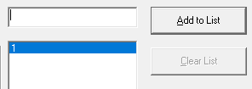
28 | Кнопка со знаком вопроса | При нажатии на кнопку не открывается справка | Нажать на кнопку с знаком вопроса
29 | Выбор элемента програмы для справки | Редирект на страницу майкрософта с некоректной информацией | После нажатия на кнопку со знаком вопроса выбрать элемент программы

